Grafy
Zastupitelstva obcí, městysů a měst - zaregistrované kandidátní listiny *)
 | Počet kandidátních listin
1998 | 27,218
2002 | 27,353
2006 | 26,496
2010 | 27,683
2014 | 26,370
2018 | 24,323
2022 | 22,467
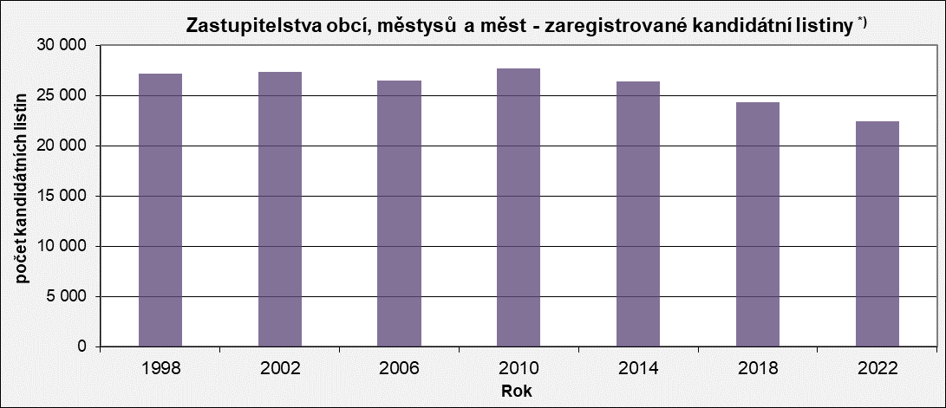

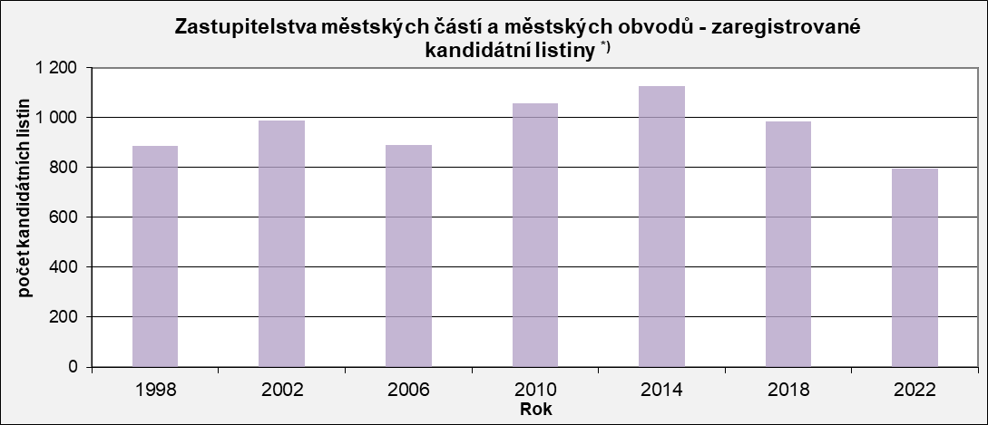
Zastupitelstva městských částí a městských obvodů - zaregistrované kandidátní listiny *)
 | Počet kandidátních listin
1998 | 886
2002 | 987
2006 | 892
2010 | 1,058
2014 | 1,126
2018 | 985
2022 | 794

Zastupitelstva obcí, městysů a měst - zaregistrované kandidátní listiny podle typu volební strany *)
 | Politická strana, politické hnutí | Koalice politických stran, politických hnutí | Sdružení politických stran, pol. hnutí a nezávislých kandidátů | Sdružení nezávislých kandidátů | Nezávislý kandidát
1998 | 7,606 | 360 | 700 | 6,202 | 12,350
2002 | 8,294 | 125 | 384 | 6,201 | 12,349
2006 | 7,595 | 71 | 434 | 7,249 | 11,147
2010 | 7,948 | 90 | 697 | 8,131 | 10,817
2014 | 6,606 | 110 | 1236 | 8,554 | 9,864
2018 | 5,062 | 129 | 1493 | 8,407 | 9,232
2022 | 3,144 | 227 | 1855 | 8,787 | 8,454
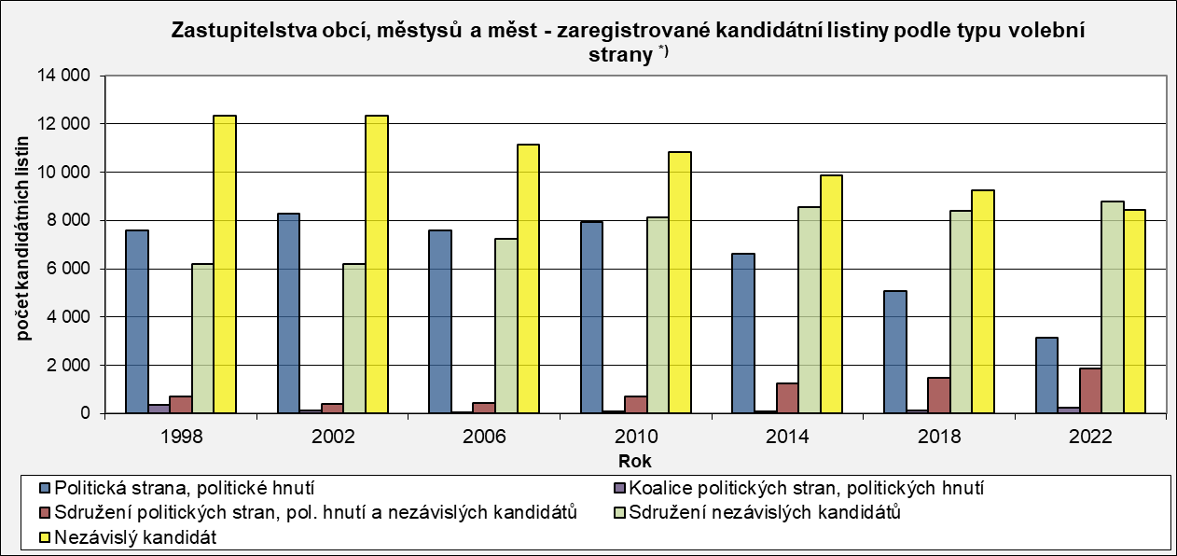

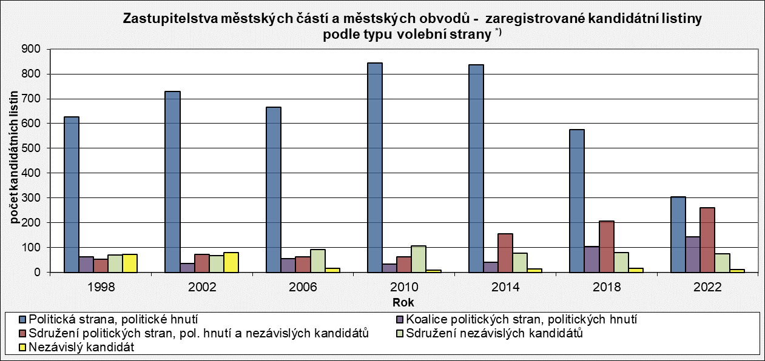
Zastupitelstva městských částí a městských obvodů - zaregistrované kandidátní listiny podle typu volební strany *)
 | Politická strana, politické hnutí | Koalice politických stran, politických hnutí | Sdružení politických stran, pol. hnutí a nezávislých kandidátů | Sdružení nezávislých kandidátů | Nezávislý kandidát
1998 | 627 | 63 | 53 | 70 | 73
2002 | 730 | 37 | 73 | 67 | 80
2006 | 667 | 55 | 62 | 91 | 17
2010 | 845 | 34 | 63 | 106 | 10
2014 | 837 | 41 | 156 | 78 | 14
2018 | 576 | 105 | 207 | 81 | 16
2022 | 304 | 144 | 260 | 75 | 11

*) započítána pouze zastupitelstva, kde proběhly volby v řádném termínu, údaje pro volby 1990 a 1994 nejsou k dispozici

